Sheet1
0 | Основное направление | Категория нарушения | Категория нарушений | Подрядная организация | Описание нарушения | Комментарий | Широта | Долгота
1 | Охрана труда | Работы на высоте_ | Опасные действия* | Строй-Монтаж 2002(?) | Работа на высоте без применения страховочных привязей | Производить работы на высоте только с применением страховочных привязей |  |  | 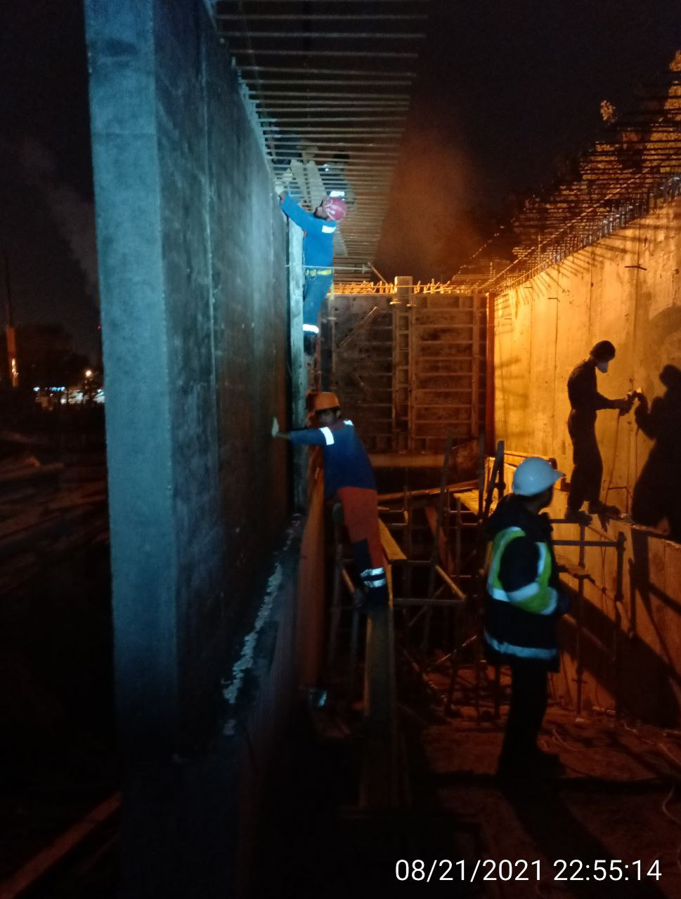
2 | Охрана труда | Работа без наряд-допусков_ | Опасные действия* | Строй-Монтаж 2002(?) | Производство работ на высоте без наряда допуска | Приостановить работы до устранения нарушения
3 | Охрана труда | Работы на высоте_ | Опасные действия* | Строй-Монтаж 2002(?) | Отсутствуют безопасные проходы, леса, настилы, подмости для безопасного производства работ на высоте | Приостановить работы до устранения нарушения |  |  | 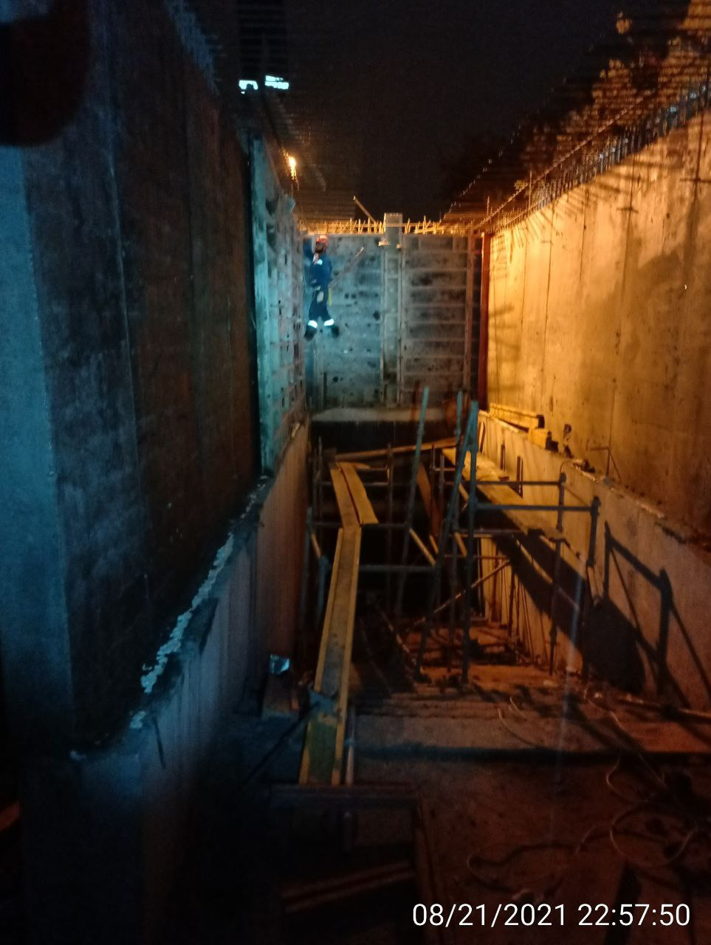
4 | Охрана труда | Работы на высоте_ | Опасная ситуация* | Строй-Монтаж 2002(?) | Отсутствуют удостоверения по работам на высоте у членов бригады и производителя работ | Предоставить документацию в отдел охраны труда мосинжпроект
5 | Охрана труда | Работы на высоте_ | Опасная ситуация* | Строй-Монтаж 2002(?) | Работа на высоте без применения СИЗ от падения с высоты (привязей страховочных) | Производить работы на высоте с применением страховочных систем
6 | Охрана труда | Охрана труда_ | Опасная ситуация* | Строй-Монтаж 2002(?) | Недостаточное освещение рабочей зоны | Установить дополнительное освещение в зоне производства работ |  |  | 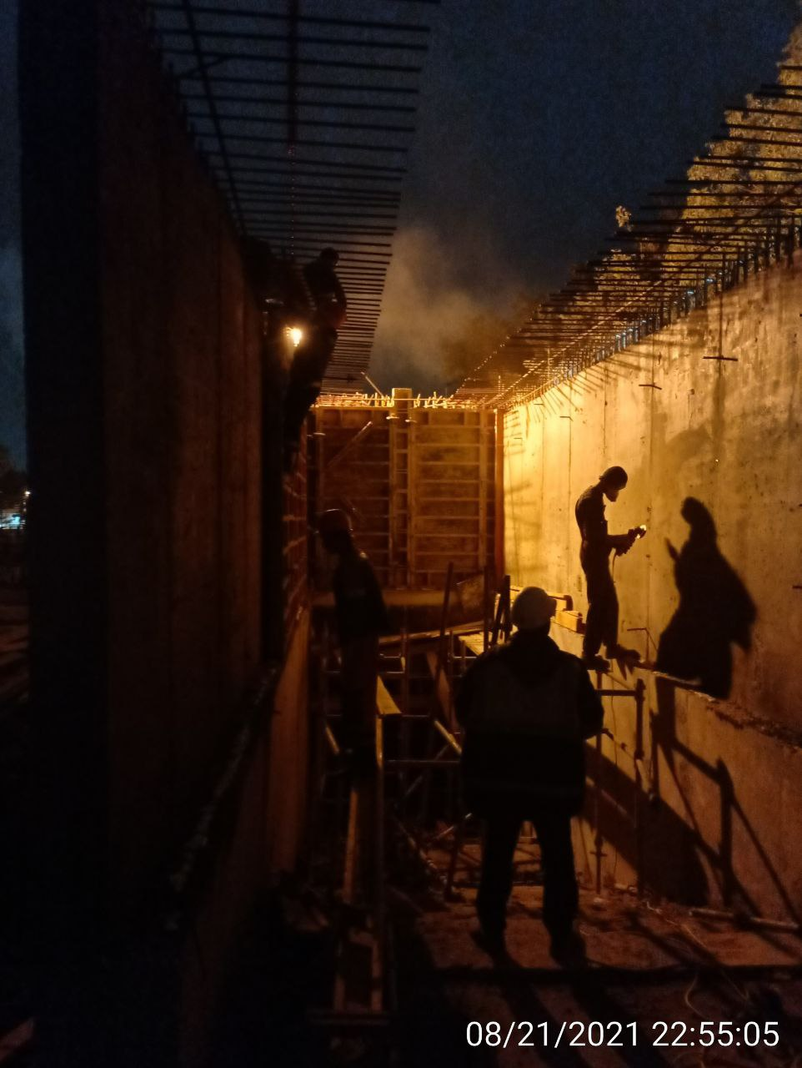
7 | Охрана труда | Работы на высоте_ | Опасная ситуация* | Строй-Монтаж 2002(?) | Леса и подмости собраны с нарушениями | Разобрать существующую леса, собрать новые леса согласно правилам
8 | Охрана труда | Работы на высоте_ | Опасная ситуация* | Строй-Монтаж 2002(?) | Не оборудованы подходы к рабочим местам | Оборудовать подходы к рабочим местам |  |  | 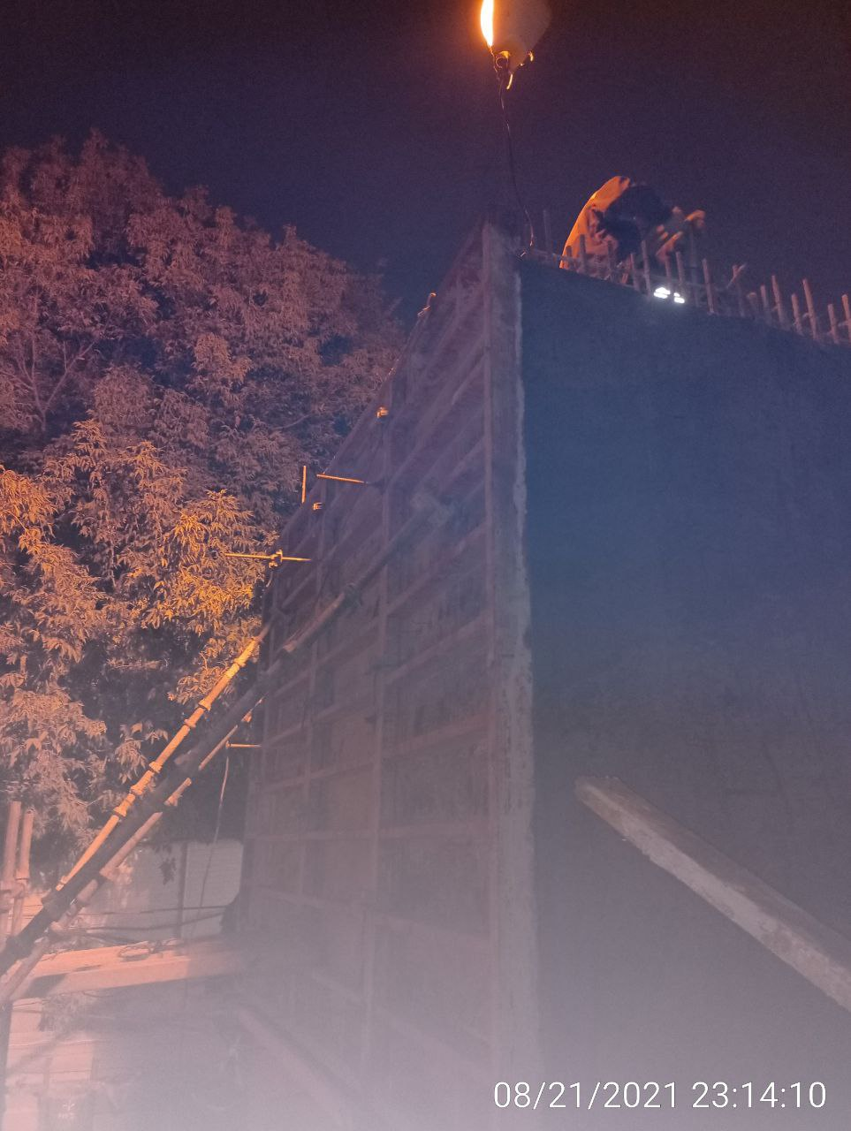
9 | Охрана труда | Охрана труда_ | Опасная ситуация* | СиАрСиСи Рус(?) | Не закрыт проём колодца | Выставить ограждение проема колодца |  |  | 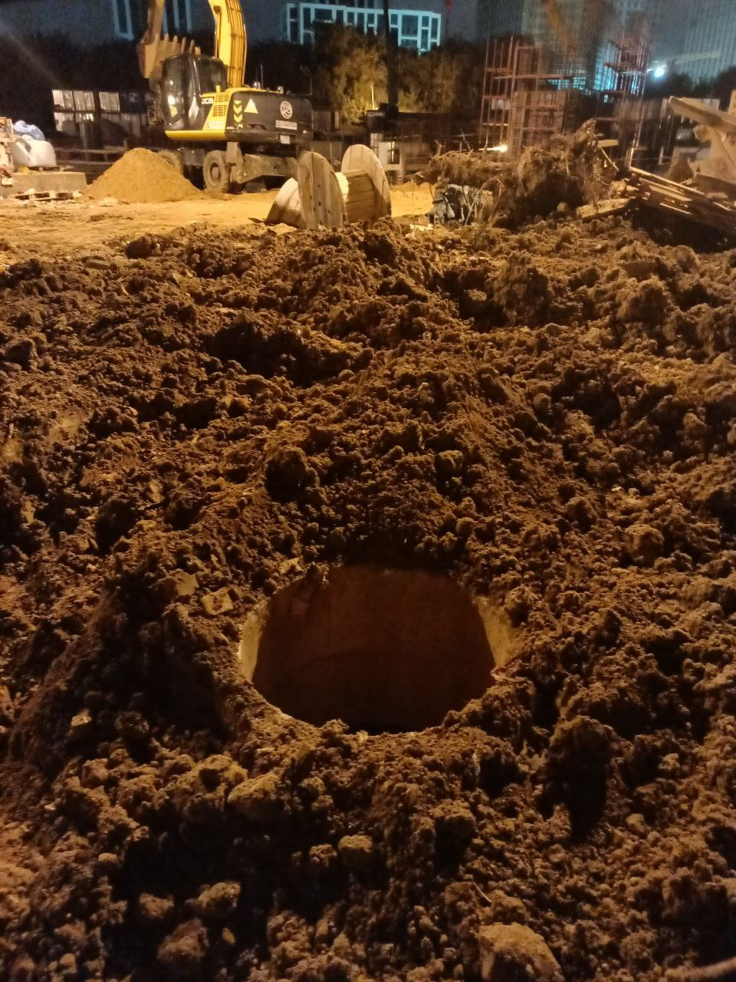
10 | Промышленная безопасность | Промышленная безопасность_ | Опасная ситуация* | Строй-Монтаж 2002(?) | Складирование баллонов с газом (кислород, пропан) навалом в помещении | Удалить баллоны с газом на поверхность складировать газа специально предназначенных местах хранения |  |  | 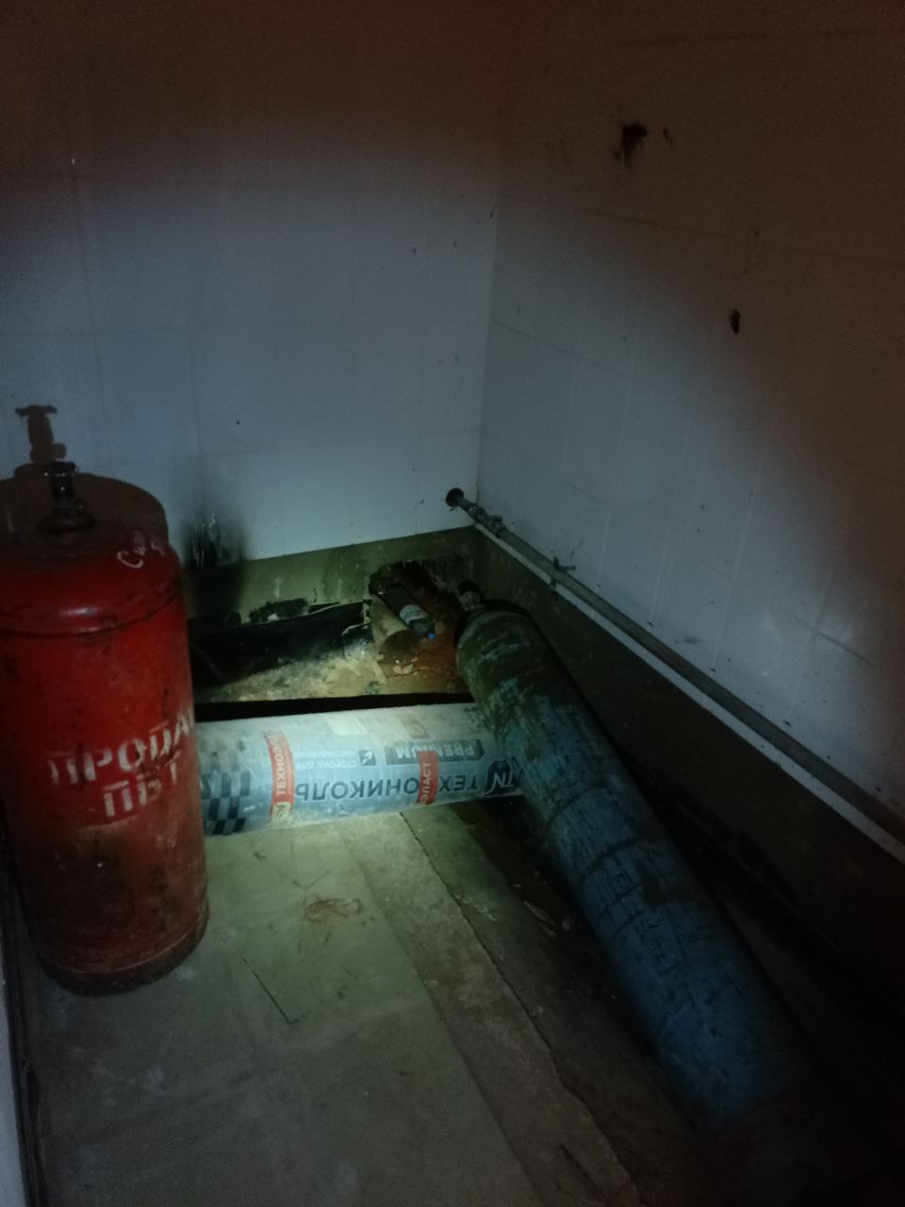
11 | Охрана труда | Охрана труда_ | Опасная ситуация* | СиАрСиСи Рус(?) | Не закрыть проем колодца | Оградить проём колодца |  |  | 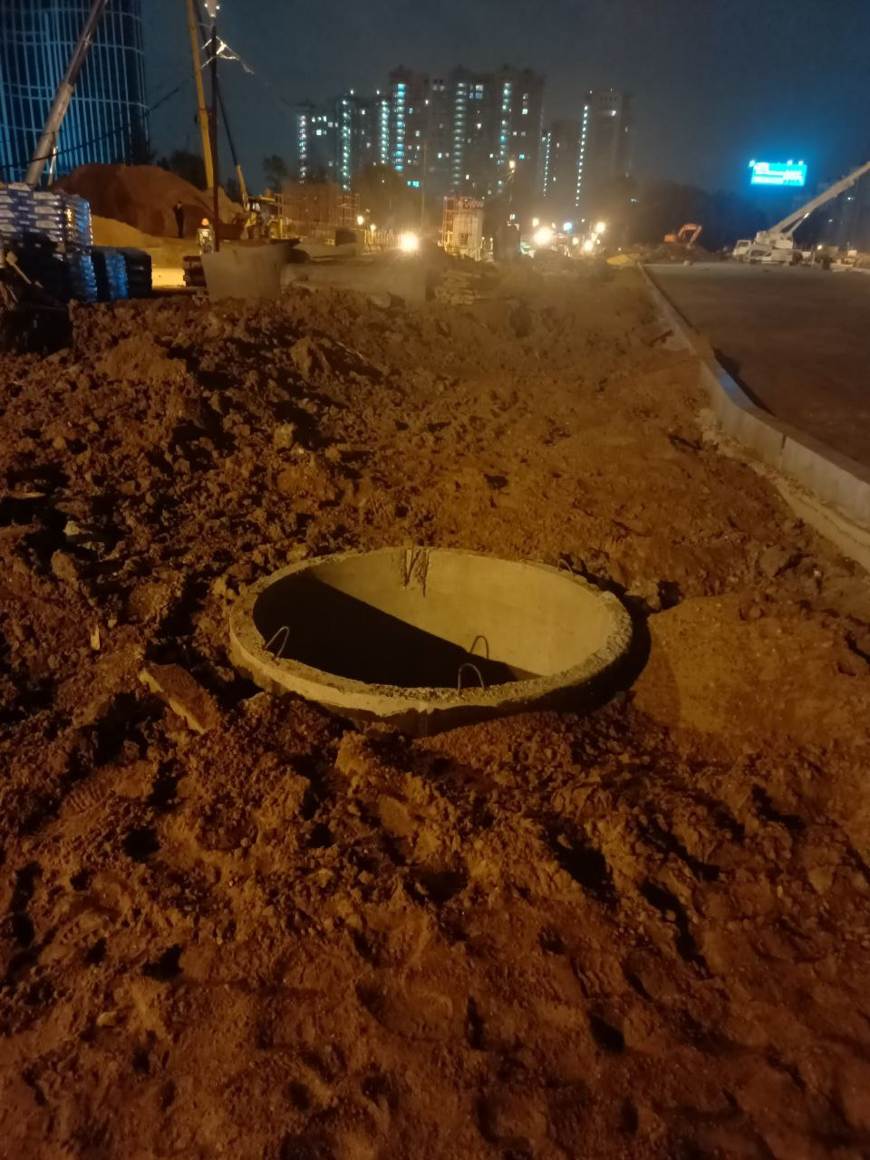
12 | Промышленная безопасность | Промышленная безопасность_ | Опасная ситуация* | Строй-Монтаж 2002(?) | Складирование баллонов с газом пропан в помещении не предназначенном для хранения | Переместить баллоны с газом на поверхность специально предназначенное место хранения |  |  | 